architecture
A- ONION ARCHITECTURE
 | for WebAPI RESTFul (ASP.NET CORE 8.0) | 1- DOMAIN (tầng xử lý logic)
 |  |  | - Entities: là các Entity class dùng để ánh xạ một table trong database
 |  |  |  | Dapper ánh xạ dữ liệu quan hệ từ cơ sở dữ liệu tới instances của đối tượng entity sẽ sử dụng trong ứng dụng để quản lý dữ liệu và CRUD.
DOMAIN
PERSISTENCE
SERVICE
PRESENTATION
POSTGRES
INFRASTRUCTURE
TEST
 |  |  | - ModelView: là một object kết hợp nhiều tham số thành một đặt trong một lớp
 |  |  |  | Represent request and response models for controller methods,
 |  |  |  | request models define parameters for incoming requests and response models define custom data returned in responses when required.
 |  |  |  | The example only contains request models because it doesn't contain any routes that require custom response models,
 |  |  |  | entities are returned directly by the user GET routes.

 |  | 2- PERSISTENCE (tầng thao tác với cơ sở dữ liệu)
 |  |  | - Repositories: là một lớp trung gian giữa Domain và Persistent Layer,
 |  |  |  | sẽ cung cấp một abstraction để truy cập vào data trong database, file, hoặc các service khác

 |  |  |  | Kỹ thuật sử dụng:
 |  |  |  |  | + Dapper - ORM | Create connection -> write query as string/stored procedure -> execute
 |  |  |  |  | + EntityFramework | Map entity -> translate queries from linq -> track changes -> execute
 |  |  |  |  | Dapper maps relational data from the database to instances of C# entity objects to be used within the application for data management
 |  |  |  |  | and CRUD operations.

 |  |  | - Migration (không tạo trong project)

 |  |  | - DbContext: sử dụng DbContext để kết nối dữ liệu với Database

 |  | 3- SERVICE (tầng giao tiếp giữa tầng thao tác dữ liệu với tầng trình bày)
 |  |  | chứa các interfaces với các phương thức CRUD (thêm, sửa, xóa,..)

 |  | 4- INFRASTRUCTURE (tầng cơ sở hạ tầng)
 |  |  | supporting libraries cho những tầng khác

 |  |  | - AutoMapper: trung gian chuyển đổi qua lại giữa Entities và DTO
 |  |  |  | (thư viện cùng tên)
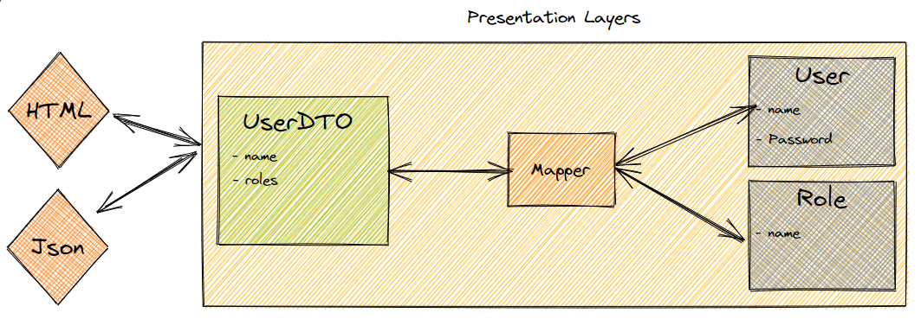

 |  |  | - ServiceConfiguration:

 |  | 5- PRESENTATION (tầng trình bày RESTful API)
 |  |  | - Controllers: là thành phần đầu tiên nhận request từ người dùng.
 |  |  |  | Khi người dùng truy cập URL qua trình duyệt, ASP.NET Core routing sẽ map request đó vào controller cụ thể.

async&sync
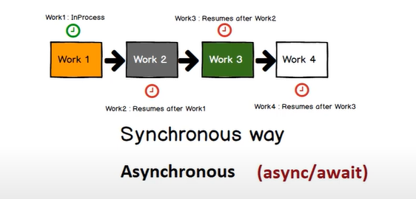

Task.FromResult | trả về như về một kiểu dữ liệu như là 1 Task
 | không xử lý như một Task

Task.Factory.StartNew | tạo ra một Task mới để xử lý bất đồng bộ mà bên trong code không có chỗ nào bất đồng bộ

authentication
Chứng thực bằng token
Bảo mật từ bên ngoài không phải ai cũng có thể vào hệ thống, cần phải login vào
trước đây bảo mật bằng cookie và session do webapi là stateless không thể lưu giữ thông tin người dùng trên server được


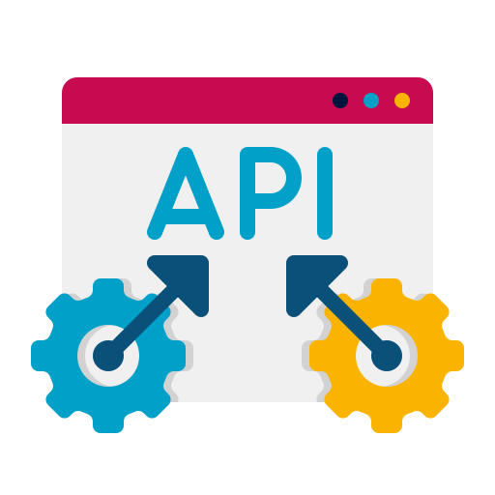
Browser
send username/password
HTTP
WEBAPI
Authentication
token
HTTP
send request
HTTP
JWT ~ Json Web Token

 | jwt.ms: Welcome!
 | JSON Web Tokens - jwt.io

manual
B- HƯỚNG DẪN SỬ DỤNG

 | 1- Tạo mới thư mục <Todos> có cấu trúc như hình
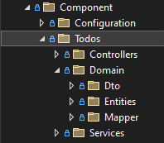

 | 2- Domain
 |  | 2-1- Tạo class entity <Todo>

 |  | Nội dung: gồm các fields của table <Todo>
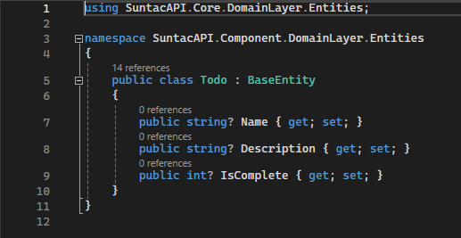

 |  | ※ | Các fields như: Id, CreatedUser, CreatedDate, ModifiedUser, ModifiedDate
 |  |  |  | được thừa kế sẵn từ class <BaseEntity>

 |  | 2-2- Tạo các class DTO <TodoCreate>, <TodoUpdate>

 |  | Nội dung: gồm các fields của table <Todo>
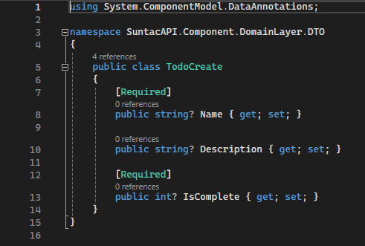
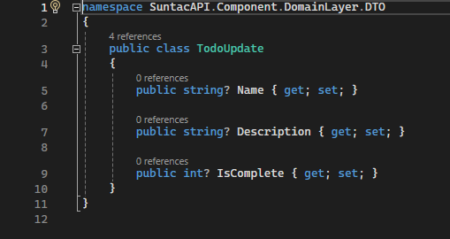

 |  | 2-3- Tạo class Mapper <TodoProfile>

 |  | Nội dung: map <TodoCreate> với <Todo> và map <TodoUpdate> với <Todo>
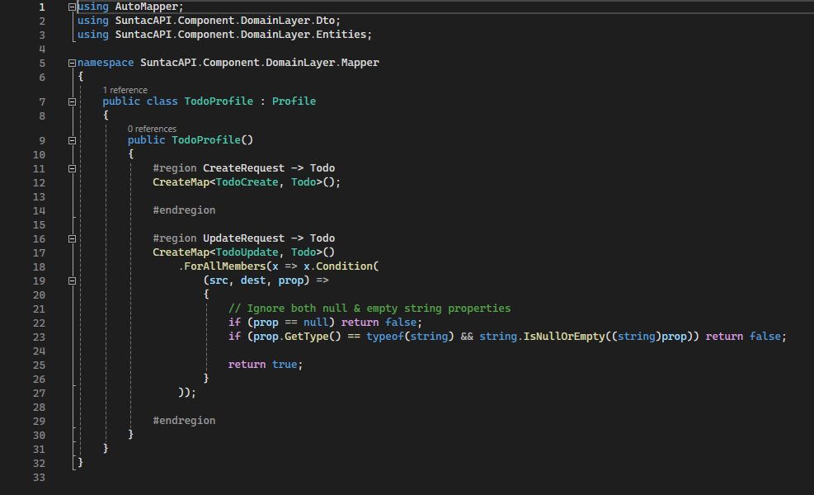

<TodoCreate> <--> <Todo>

<TodoUpdate> <--> <Todo>

 | 3- Services

 |  | 3-1- Tạo class TodoInitService → tạo mới table nếu chưa tồn tại trên DB
 |  | Nội dung:
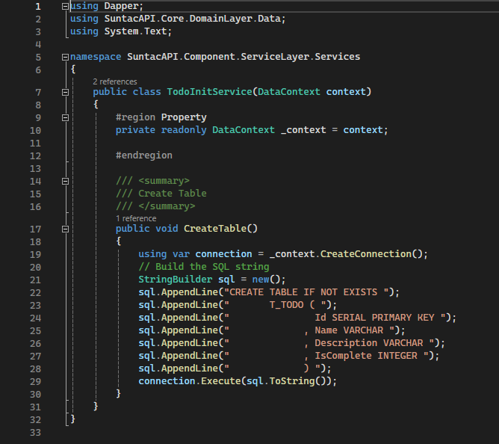

 |  | 3-2- Tạo class TodoService
 |  | Nội dung:
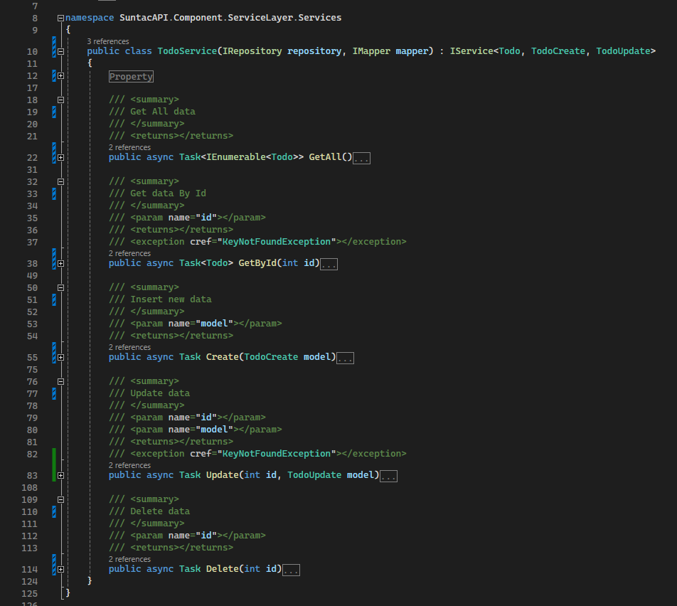

 | 4- Controllers

 |  | Tạo class TodoInitService
 |  | Nội dung:
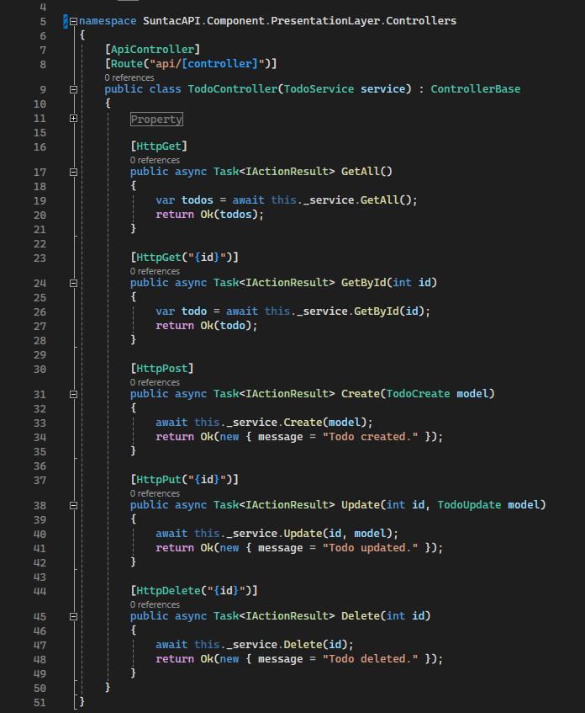

 | 5- Configuration

 |  | 5-1- Đăng ký service vào DI
 |  | Nội dung:
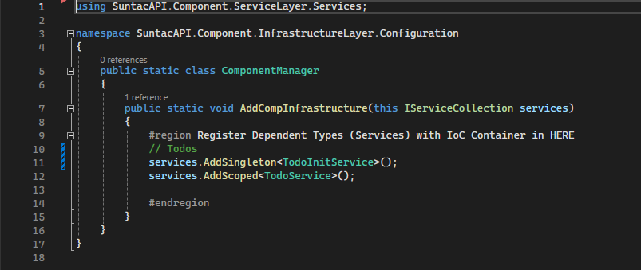

Add to HERE

 |  | 5-2- Đăng ký service tạo table
 |  | Nội dung:
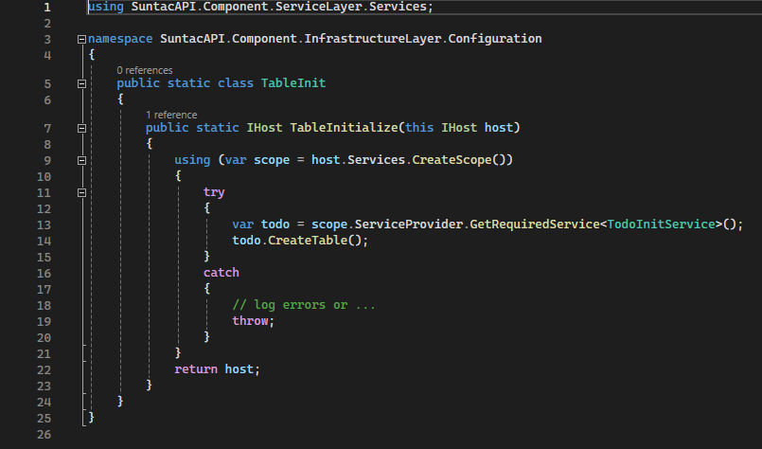

Add to HERE

 | 6- Test
 |  | 6-1- Run debug

 |  | 6-2- Test
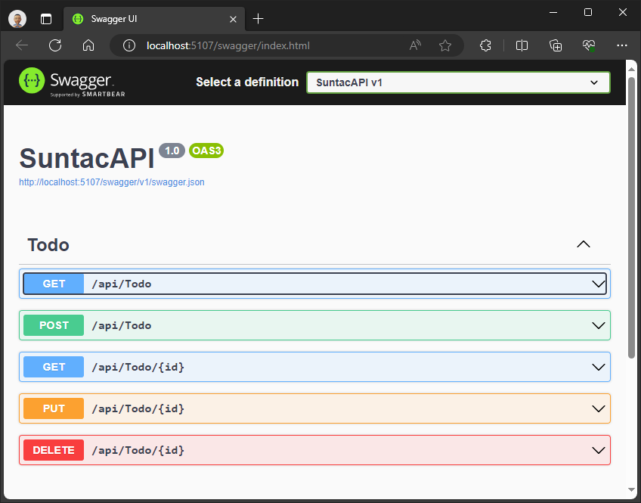
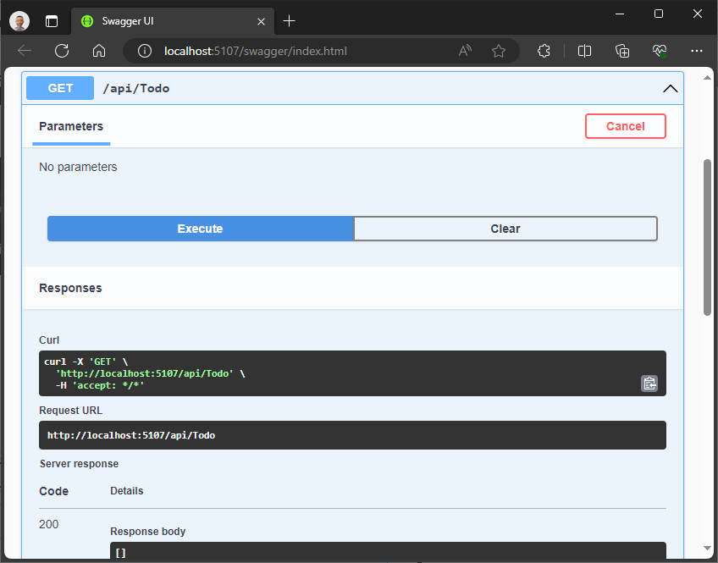

-- DONE --

